TCD
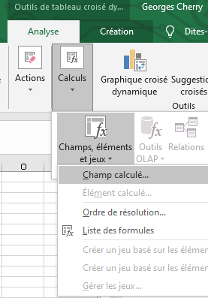
année | 2020 |  |  |  |  |  | champ calculé par formule:

 | Données |  |  |  |  |  | les noms des champs
mois | Cumul D | Cumul C | Solde MVT | Solde | Plancher |  | doivent être courts !
1 | 46,250.75 | 54,790.45 | -8,539.70 | -8,539.70 | -5000
2 | 41,724.65 | 42,464.55 | -739.90 | -9,279.60 | -5000
3 | 57,555.55 | 49,246.35 | 8,309.20 | -970.40 | -5000
4 | 57,956.95 | 63,219.50 | -5,262.55 | -6,232.95 | -5000 | champ calculé dans paramètres :
5 | 62,226.45 | 53,440.30 | 8,786.15 | 2,553.20 | -5000 | on met une deuxième fois le champ solde mouvements en somme puis…
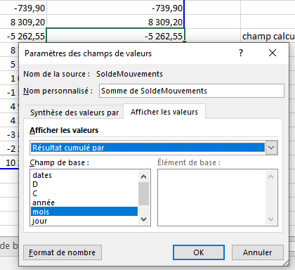
6 | 43,649.45 | 38,515.85 | 5,133.60 | 7,686.80 | -5000
7 | 48,149.15 | 47,101.90 | 1,047.25 | 8,734.05 | -5000
8 | 45,568.75 | 46,926.75 | -1,358.00 | 7,376.05 | -5000
9 | 55,958.10 | 51,045.25 | 4,912.85 | 12,288.90 | -5000
10 | 70,637.85 | 66,271.55 | 4,366.30 | 16,655.20 | -5000
11 | 55,503.75 | 59,382.85 | -3,879.10 | 12,776.10 | -5000
12 | 58,913.85 | 61,441.85 | -2,528.00 | 10,248.10 | -5000
Total général | 644,095.25 | 633,847.15 | 10,248.10 |  | -5000

TCD graphique
année | 2020
 | Auto | Solde Compte
1 | -5000 | -8539.7
2 | -5000 | -9279.6
3 | -5000 | -970.4
4 | -5000 | -6232.95
5 | -5000 | 2553.2
6 | -5000 | 7686.8
7 | -5000 | 8734.05
8 | -5000 | 7376.05
9 | -5000 | 12288.9
10 | -5000 | 16655.2
11 | -5000 | 12776.1
12 | -5000 | 10248.1
 | Données
mois | Auto | Solde Compte
1 | -5000 | -8539.7
2 | -5000 | -9279.6
3 | -5000 | -970.4
4 | -5000 | -6232.95
5 | -5000 | 2553.2
6 | -5000 | 7686.8
7 | -5000 | 8734.05
8 | -5000 | 7376.05
9 | -5000 | 12288.9
10 | -5000 | 16655.2
11 | -5000 | 12776.1
12 | -5000 | 10248.1
Total général | -5000

 | Conseil : toujours séparer tcd et gcd

